入力用
  ボランティアセンター登録団体一覧 （一志）
NO. | 加入団体名 | 活動内容（登録カードの通り入力） | 活動日 | 頭文字
1 | いちし健康クラブ | 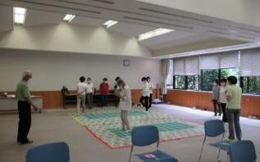 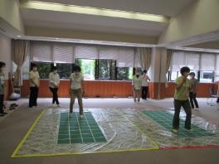 健康に関する知識を楽しく学び、自らが健 康で、さらに地域にも健康づくりを広めて いく活動をしています。 活動内容：スクエアステップ、ウォーキング、音楽療法、いす体操、リンパ体操、出 前講座など 主な活動場所：津市一志保健センター | 不定期 （月１回）
2 | 一志町歴史語り部の会 | 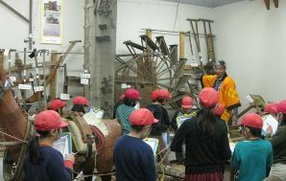 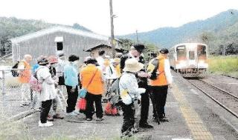 【活動目的】一志町の歴史や文化を学習 し、歴史的・文化的資産や景観を保存す るとともにボランティア活動として、町 の歴史や文化を紹介することにより、地 域振興に努め、会員の親睦を図ってい ます。 主な活動場所： ・JAみえなか郷土資料館（一志町高野） ・一志町内 その他 一志町語り部の会のホームページ | 定期的に案内活動 （郷土資料館で毎週 土曜日） 不定期 （月１～２回） 例会は毎月第１水曜日
3 | 子育て支援コアラの会 | 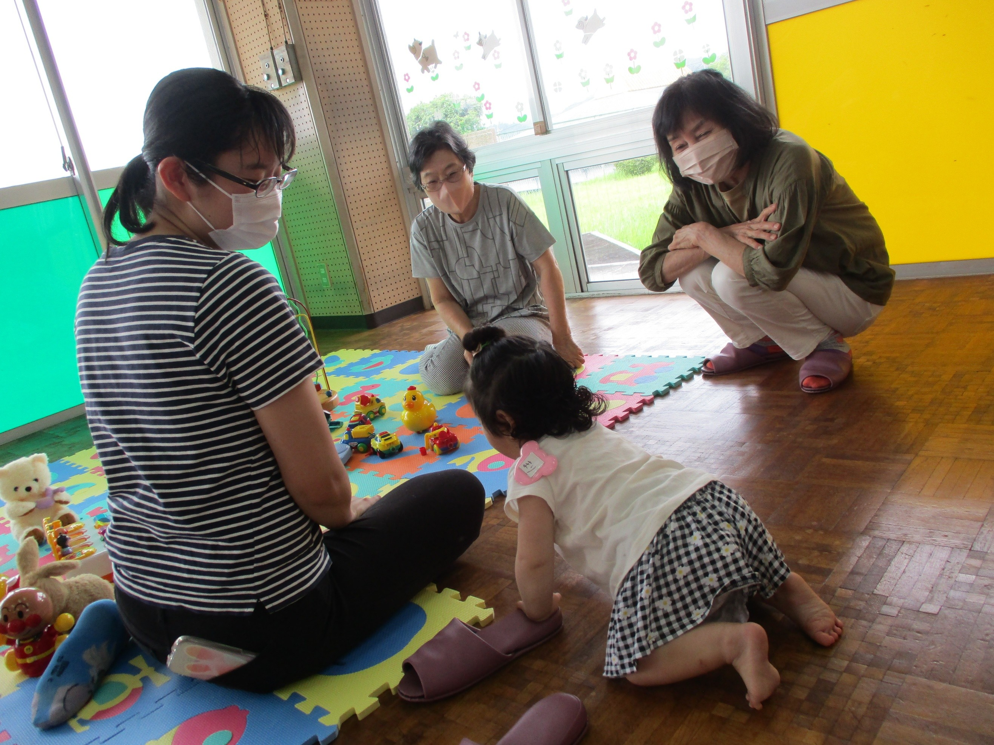 「一緒に遊び、おともだちの輪を広げまし ょう。」 おもちゃ図書館とは、おもちゃを通じて、 障がいのある子もない子も、共に地域の 中で楽しく豊かに暮らしたり遊んだりでき る場作りを行っています。 主な活動場所： ・とことめの里一志ボランティア室 ・津市一志児童館（高野団地内） その他 ・持ち物：着替え、タオル、 飲み物、帽子など ・事前予約は不要 ・おもちゃの貸出可 | 定期的に活動 ・定例会： 月１回 第２水曜日 ・おもちゃ図書館： 月１回第２金曜日 不定期 （年５～６回）
4 | 子育てはたすけあい なかよし食堂 | こども食堂 ・子どもたち、また子育て世帯同士の繋が りが持てる場所を目指して活動しています。 ・地域との繋がり、行政と繋ぐ支援も行っ ています ・子育ての悩みや家庭の悩みなどの受皿と しても活動しています。 主な活動場所：田尻公会所 その他 ・地域の方々からの野菜の提供や学生ボラ ンティアによるゲームコーナーなどボラン ティアの輪が広がっています。 （子育てはたすけあいなかよし食堂ホーム ページ https://nakayosisyokudo.com) | 不定期 （月１回）
5 | 子供教室 ミラコロ | 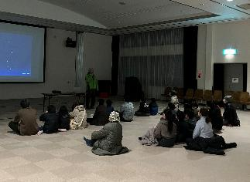 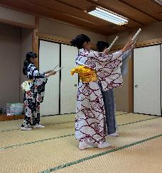 モノ作り教室や観察教室、英語教室など、 子どもたちや保護者に楽しみながら学び、 体験できる場を提供しています。 主な活動場所： 松阪市民活動センター、津市川合公民館 その他： ・開催情報は、インスタグラムなどをご覧 ください。 ・小学生を対象に兄弟姉妹、保護者の参加 が可能です。 | 定期的に開催 英語教室 月２～３回 土曜日 不定期 体験教室 工作教室 その他 自学教室
6 | 手話 プチ会 | 聴覚障がい者に関する知識を深め、手話技 術を習得し、聴覚障がい者と交流をしてい ます。 主な活動場所：津市一志農村環境改善 センター | 定期的に活動 毎月第２土曜日 第４土曜日
7 | 大地の会 | ・未就学児の親子の居場所や親同士、悩み や不安を相談できる場所や、また専門のボ ランティアに相談できる場所を提供してい ます。 ・一志学園高校の生徒等、学生ボランティ アが中心となり、子どもの見守りや一緒に 遊ぶ場を提供しています。 主な活動場所：津市大井公民館 | 定期的に活動 毎月第２月曜日 10時～11時30分
8 | 通学ボランティア 「まごころ会」 | 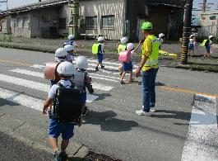 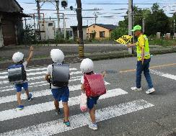 児童の安全・安心を確保するために、交差 点・横断歩道での見守り活動を行っていま す。毎日児童達の元気な姿を見て、それを 大きな活力として活動しています。 | 主な活動日時： 年間を通じてほぼ 毎日 主な活動場所： 小学校の通学路と 横断歩道
9 | 津市おはなしの会 ひなたぼっこ | 「一緒にお話の世界で遊びませんか？」 ストーリーテリングを主としたお話会を開 催し、子どもたちにお話の世界を愉しんで もらい、豊かな心を育むことに貢献してい ます。 主な活動場所： 津市一志図書館、 一志地区内 | 定期的に活動： 毎月第２土曜日 不定期： 年間約13回 その他：依頼があれば
10 | 津市食生活改善推進協議会 一志支部 | 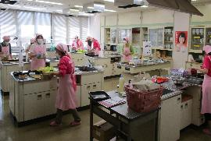 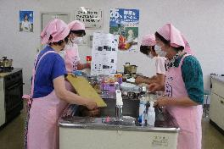 「私達の健康は 私たちの手で」を合言葉 に健康をとらえた料理講習を実施しています。 主な活動： ・生活習慣病予防の食事 ・転倒予防、骨粗鬆症予防 ・食育（朝ごはん） ・低栄養予防の食事 ・バランスの良い食事（主食、主菜、副菜 をそろえた食事） ・認知症予防の食事 主な活動場所： 津市とことめの里一志 栄養指導室 | 不定期 （年14回） ※曜日不定期
11 | 津太極拳幸友会 | 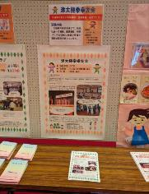 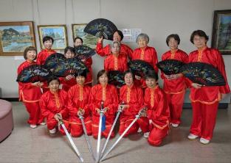 「楽しい仲間と健康づくりを始めましょ う」 太極拳や中国健康体操の普及活動を通じ て、会員相互の親睦を深めるとともに、交 流による地域社会の活性化と健康増進に貢 献することを目的としています。 主な活動場所：津市立一志体育館 津太極拳幸友会のホームページ （URL:http://tsutaikyokuken.web.fc2.com/) | 定期的に活動 月曜日：夜 火曜日：昼 木曜日：昼・夜
12 | ほっこり広場 | 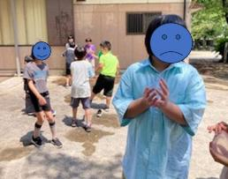 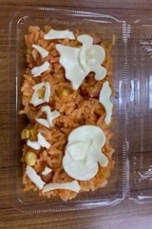 子どもたちが安心して自由に過ごせる居場 所づくりを行っています。 主な活動： ・勉強タイムまたは静かに遊ぶ（アイロン ビーズ、プラバンづくりなど）卓球、水 ふうせん、ゲームなどで遊ぶ。 ・軽食づくりや、モノ作りをする喜びをみ んなで共有する。 主な活動場所：高野文化会館 | 定期的に開催 毎月第２、４土曜日 10時～11時30分
13 | ムーミン一座 | 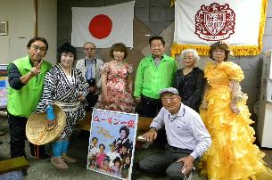 “見てください、聞いてください、そして 参加してください”をキャッチフレーズ に、市内だけでなく、県内外の各施設を 訪問しております。そして、市が進めて いるサロン活動も応援しています。 主な活動： カラオケによる歌謡ショーや、マジック、 バルーンアート等 ※様々な活動内容の中で地域の老若男女 のふれあいをモットーにしています。 主な活動場所：県内外の各施設等 | 不定期 （年間１２回）
14
15
16
17
18
19
20
21
22
23
24
25
26
27
28
29
30
31
32
33
34
35
36
37
38
39
40
41
42
43
44
45
46
47
48
49
50
51
52
53
54
55
56
57
58
59
60
61
62
63
64
65
66
67
68
69
70
71
72
73
74
75
76
77
78
79
80
81
82
83
84
85
86
87
88
89
90
91
92
93
94
95
96
97
98
99
100

